5
电流温升测试 |  |  |  |  |  |  |  | 测试配置
测试目的 | 对被测元器件进行温升电流参数测试，以确保性能符合设计与使用需求。
测试工具 | 数字电源 测温仪
测试步骤 | 1.数字电源接上被测器件，通额定电流进行工作；额定电流以规格书为准； 2.被测试器件温度稳定后，测试其温度上升的指标（测量温度-室温）；
测试原理 | 20210617-195746.png
测试结果 | 电流温升 |  |  |  |  |  |  | 参数 | 规格 | 判断标准
 | 序号 | 测试电流 | 测试项 | 期望值 | 测试结果 | 判定 | 备注
 | 1 | 1A | 温升Δtemp | [0~30℃] | 10.3 | PASS
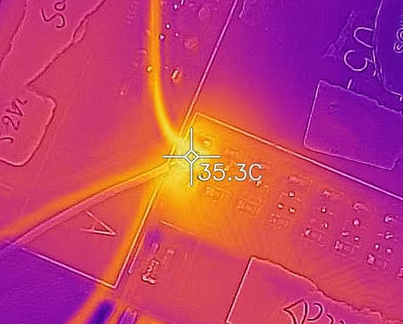
 | 常温：25℃
 | 样品 | 实测值
 |  | 温升Δtemp
 | 1# | 10.3
 | 2#
 | 3#

